Лист1
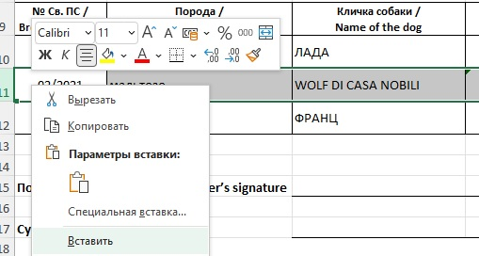
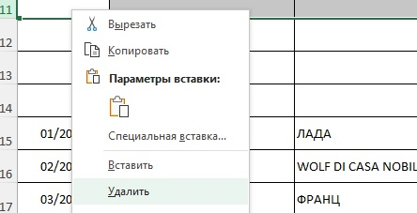
ОБРАЗЕЦ ЗАПОЛНЕНИЯ СВОДНОЙ ВЕДОМОСТИ РЕЗУЛЬТАТОВ ПРОВЕДЕННОГО ПЛЕМЕННОГО СМОТРА (ПС)
ИНСТРУКЦИЯ

1. ЗАПОЛНЯТЬ ТОЛЬКО НА КОМПЬЮТЕРЕ.
2. ШРИФТ 11; Calibri.
3. НЕ ДОПУСКАЕТСЯ ПРОСТАВЛЯТЬ ЛИШНИЕ ПРОБЕЛЫ МЕЖДУ СЛОВАМИ.
4. ГРАФА "№ Св.ПС / Breeding Cert №" - УКАЗЫВАТЬ № СВИДЕТЕЛЬСТВА О ПРОХОЖДЕНИИ ПЛЕМЕННОГО СМОТРА С УКАЗАНИЕМ ГОДА.
5. ГРАФА "Порода / Breed" - ЗАПОЛНЯТЬ ПОРОДЫ СОБАК ТОЛЬКО НА РУССКОМ ЯЗЫКЕ ЗАГЛАВНЫМИ БУКВАМИ.
6. ГРАФА “Кличка собаки / Name of the dog” - УКАЗЫВАТЬ КЛИЧКУ СОБАКИ СОГЛАСНО РОДОСЛОВНОЙ / МЕТРИКЕ.
ЕСЛИ КЛИЧКА СОБАКИ СОДЕРЖИТ АПОСТРОФ, ТО НЕ ДОПУСКАЕТСЯ ЗАМЕНЯТЬ ЕГО ЗВЕЗДОЧКОЙ, СНЕЖИНКОЙ ИЛИ ДРУГИМИ СИМВОЛАМИ.
7. ГРАФА “Клеймо (чип) / Tattoo (chip)” - ОБЯЗАТЕЛЬНО УКАЗЫВАТЬ КЛЕЙМО / ЧИП СОГЛАСНО РОДОСЛОВНОЙ / МЕТРИКЕ.
ДЛЯ СОБАК, РОЖДЕННЫХ В РФ, В ОБЯЗАТЕЛЬНОМ ПОРЯДКЕ УКАЗЫВАЕТСЯ КЛЕЙМО. В ОСТАЛЬНЫХ СЛУЧАЯХ ДОПУСКАЕТСЯ УКАЗАНИЕ КЛЕЙМА ИЛИ ЧИПА.
БУКВЫ КЛЕЙМА ПРОСТАВЛЯТЬ ТОЛЬКО ЛАТИНИЦЕЙ ЗАГЛАВНЫМИ БУКВАМИ. МЕЖДУ БУКВАМИ И ЦИФРАМИ КЛЕЙМА ОБЯЗАТЕЛЬНО ДОЛЖЕН БЫТЬ ПРОБЕЛ.
8. ГРАФА "№ РКФ / RKF #" - УКАЗЫВАТЬ НОМЕР РОДОСЛОВНОЙ РКФ (ПРОСТАВЛЯТЬ ТОЛЬКО ЦИФРЫ). ЕСЛИ СОБАКА ЗАПИСЫВАЕТСЯ ПО МЕТРИКЕ ОБЯЗАТЕЛЬНО УКАЗЫВАТЬ СЛОВО "МЕТРИКА".
В ГРАФЕ НЕ ДОПУСКАЮТСЯ ИНЫЕ ОБОЗНАЧЕНИЯ, ТАКИЕ КАК ОБМЕН, ЩК, ТРЕК-НОМЕР И Т.Д.
9. ГРАФА “Дата рожд. / Date of birth” - ЗАПОЛНЯТЬ ЧИСЛО, МЕСЯЦ, ГОД РОЖДЕНИЯ В ФОРМАТЕ ДАТА (*14.03.2012).

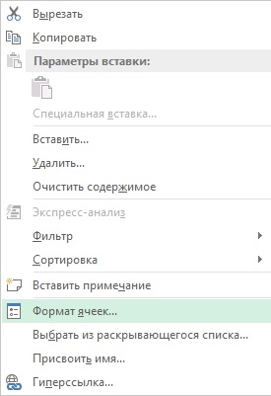
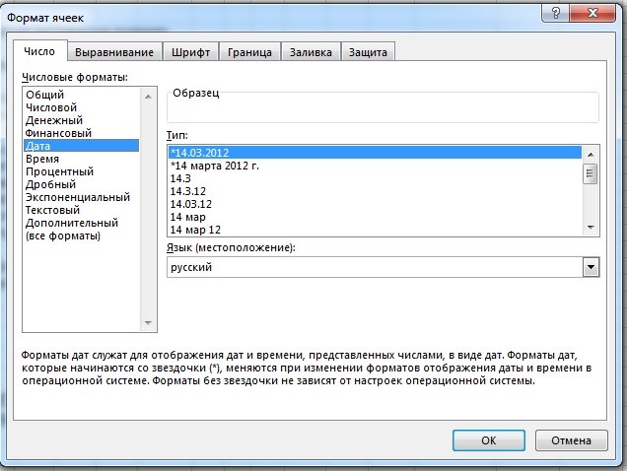

10. ГРАФА “Результат / Result” - УКАЗЫВАЮТСЯ ПЛЕМЕННЫЕ ОЦЕНКИ ИЗ ВЫПАДАЮЩЕГО СПИСКА, КОТОРЫЕ ОБОЗНАЧАЮТСЯ АББРЕВИАТУРАМИ:
РР - РЕКОМЕНДОВАНА ДЛЯ ПЛЕМЕННОГО РАЗВЕДЕНИЯ
ДР - ДОПУЩЕНА ДЛЯ ПЛЕМЕННОГО РАЗВЕДЕНИЯ
УДР - УСЛОВНО ДОПУЩЕНА К ПЛЕМЕННОМУ РАЗВЕДЕНИЮ
НДР /хор.- НЕ ДОПУЩЕНА К ПЛЕМЕННОМУ РАЗВЕДЕНИЮ, ОЦЕНКА "ХОРОШО"
НДР /уд.- НЕ ДОПУЩЕНА К ПЛЕМЕННОМУ РАЗВЕДЕНИЮ, ОЦЕНКА "УДОВЛЕТВОРИТЕЛЬНО"
НДР /дисквал.- НЕ ДОПУЩЕНА К ПЛЕМЕННОМУ РАЗВЕДЕНИЮ, ОЦЕНКА "ДИКВАЛИФИКАЦИЯ"

11. ГРАФА “Судьи / Judges” - ОБЯЗАТЕЛЬНА К ЗАПОЛНЕНИЮ, ЕСЛИ НА ПС БОЛЕЕ 1-ГО СУДЬИ:
11.1. РОССИЙСКИЙ СУДЬЯ – ЗАВОДИТЬ ФАМИЛИЮ, ИМЯ, ОТЧЕСТВО ПОЛНОСТЬЮ ТОЛЬКО НА РУССКОМ ЯЗЫКЕ;
11.2. ИНОСТРАННЫЙ СУДЬЯ – ФАМИЛИЯ, ИМЯ ПОЛНОСТЬЮ ТОЛЬКО ЛАТИНИЦЕЙ. ВНИМАНИЕ! ИНОСТРАННЫЙ СУДЬЯ - ТОЛЬКО НА МОНОПОРОДНЫЕ ПС И ТОЛЬКО ПО СОГЛАСОВАНИЮ С НКП И ВК.
12. ГРАФА “Дата проведения / Date” - УКАЗЫВАТЬ ДАТУ ПРОВЕДЕНИЯ ПЛЕМЕННОГО СМОТРА.
ЕСЛИ ПС ПРОВОДИЛСЯ В ДВА ДНЯ, В ОБЯЗАТЕЛЬНОМ ПОРЯДКЕ УКАЗЫВАЕТСЯ ФАКТИЧЕСКАЯ ДАТА ПРОХОЖДЕНИЯ ПС СОБАКИ.

ПРИМЕР ЗАПОЛНЕНИЯ СВОДНОЙ ВЕДОМОСТИ РЕЗУЛЬТАТОВ ПРОВЕДЕННОГО ПЛЕМЕННОГО СМОТРА (ПС)

СВОДНАЯ ВЕДОМОСТЬ РЕЗУЛЬТАТОВ ПРОВЕДЕННОГО ПЛЕМЕННОГО СМОТРА (ПС)

Полное название кинологической организации (КО) / Name of the club ОБЩЕСТВЕННАЯ ОРГАНИЗАЦИЯ ОЛС "ПЕСИК"

Дата и место проведения ПС / Date & place 01-02.06.2021 г.Москва

Судья (судьи) / Judge(s) Иванов И.И. (Москва), Петров П.П. (Казань), Сидоров С.С. (Санкт-Петербург)

№ Св. ПС / Breeding Cert N | Порода / Breed | Кличка собаки / Name of the dog | Клеймо (чип) / Tattoo (chip) | № РКФ / RKF # | Дата рожд. / Date of birth | Результат / Result | Судьи / Judges | Дата проведения / Date
01/2021 | бриар | ЛАДА | VVV 123 | 7878787 | 2019-06-06 | РР | ПЕТРОВ ПЕТР ПЕТРОВИЧ | 2021-06-01
02/2021 | мальтезе | WOLF DI CАSA NOBILI | 12345678912345 | 9999999 | 2017-01-12 | НДР /хор. | СИДОРОВ СИДОР СИДОРОВИЧ | 2021-06-02
03/2021 | пули | ФРАНЦ | ААА 55 | 9090909 | 2020-07-01 | ДР | ИВАНОВ ИВАН ИВАНОВИЧ | 2021-06-01

ВАЖНАЯ ИНФОРМАЦИЯ: СВОДНАЯ ВЕДОМОСТЬ ОДНОГО ПЛЕМЕННОГО СМОТРА ВЕДЕТСЯ В ОДНОЙ ЕДИНОЙ ТАБЛИЦЕ (НА ОДНОМ ЛИСТЕ EXCEL).
ПРИ ЗАПОЛНЕНИИ НЕ ДОПУСКАЕТСЯ РАЗРЫВ ТАБЛИЦЫ EXCEL НА НЕСКОЛЬКО ЛИСТОВ, ИЛИ ОТДЕЛЬНЫХ ФАЙЛОВ, ВНЕ ЗАВИСИМОСТИ ОТ КОЛИЧЕСТВА СУДЕЙ ИЛИ ДВОЙНОЙ ДАТЫ ПРОВЕДЕНИЯ.

РЕДАКТИРОВАНИЕ ТАБЛИЦЫ EXCEL.

1. ДОБАВЛЕНИЕ СТРОК В ТАБЛИЦУ:
для этого необходимо щелкнуть правой кнопкой мыши всю строку, над которой требуется вставить новую, и выбрать "Вставить"/ воспользоваться комбинацией клавиш нажав 2 кнопки, одна из которых — «Ctrl», а вторая «+».
2. УДАЛЕНИЕ СТРОК ИЗ ТАБЛИЦЫ:
для этого необходимо щелкнуть правой кнопкой мыши всю строку, которую требуется удалить, и выбрать "Удалить"/ воспользоваться комбинацией клавиш нажав 2 кнопки, одна из которых — «Ctrl», а вторая «-».

 | ДОБАВЛЕНИЕ СТРОКИ |  |  |  |  |  | УДАЛЕНИЕ СТРОКИ

